상품제안서
[동원] 참치 프리미엄 3호 세트 | 상품코드: S38891

 |  |  |  |  |  |  | 02-713-8555 | www.synergygift.co.kr
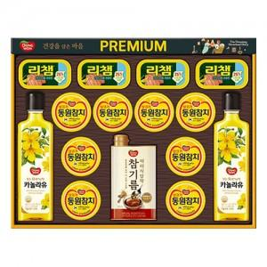

【상세/제작정보】 | <p><span style="font-size: 14pt;">※ 부직포가방 동봉 상품입니다.</span></p><p><span style="font-size: 14pt;"></span></p><p><span style="font-size: 18.6667px;">※ 주문전 재고확인 필수 입니다.</span><span style="font-size: 14pt;">​</span>&nbsp;&nbsp;</p>

【인쇄/포장옵션】 | 스티커 / 기본케이스+부직포가방 동봉

【공급단가】 | 수량 | 20~ | 50~ | 100~ | 300~ | 500~
*VAT별도 | 단가 | 49,600원 | 48,800원 | 48,000원 | 46,800원 | 46,000원

【상품 URL】 | https://www.synergygift.co.kr:443/src/goods_detail.php?gdno=38891

